关系图
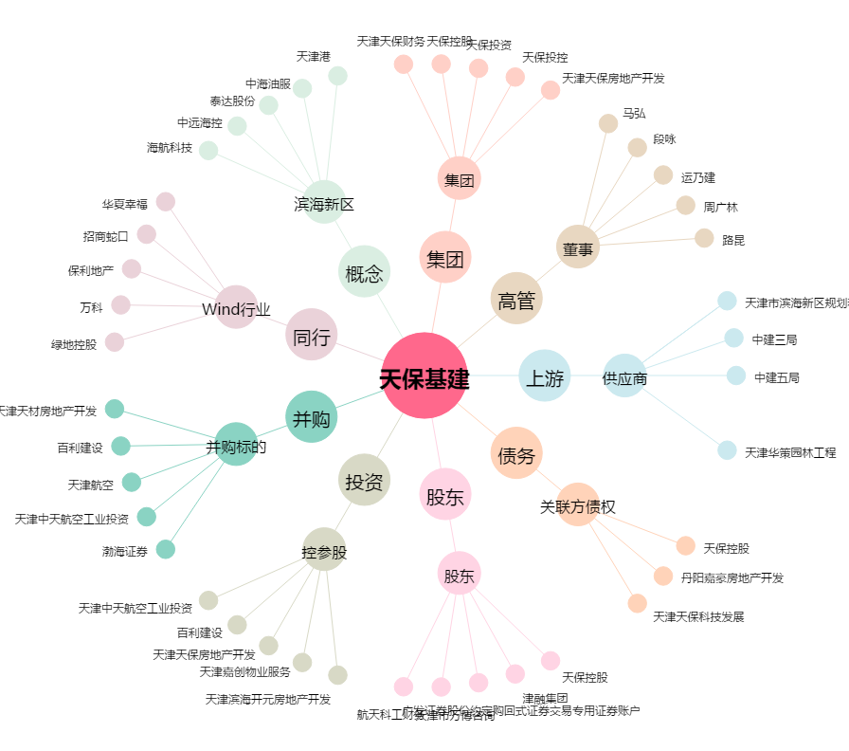
天保基建[000965.SZ] - 关系概览图

